전송사 에이전트 관리방법
다우기술
https://www.bizppurio.com/
ID : itn0202 / PW : aptlwld0276!
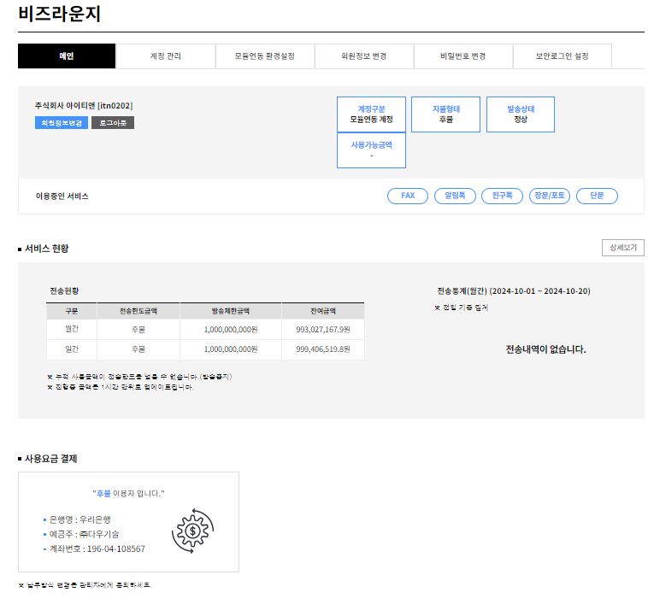
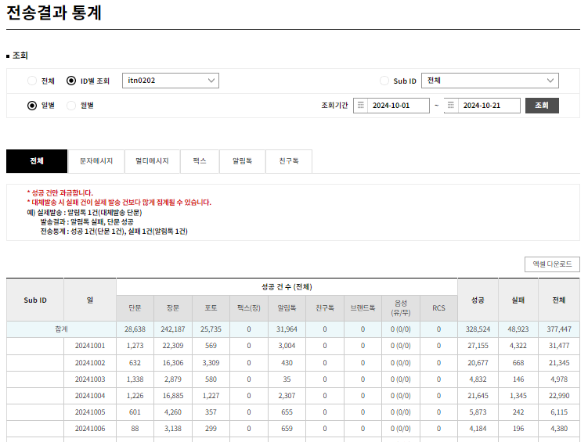

인비토
http://pay.invitobiz.com:8080/
ID : iten / PW : itsms123!
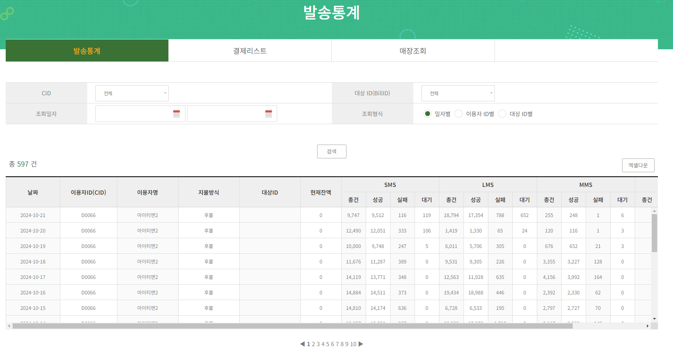

제이제이
1. 매월 10일 전, 전월 발송내역 파일 전달 및 검토 요청
2. 이상없을 경우 해당 금액으로 세금계산서 발행
3. 발행된 계산서 이상없을 경우 당월 말일 제이제이 계좌로 입금 처리

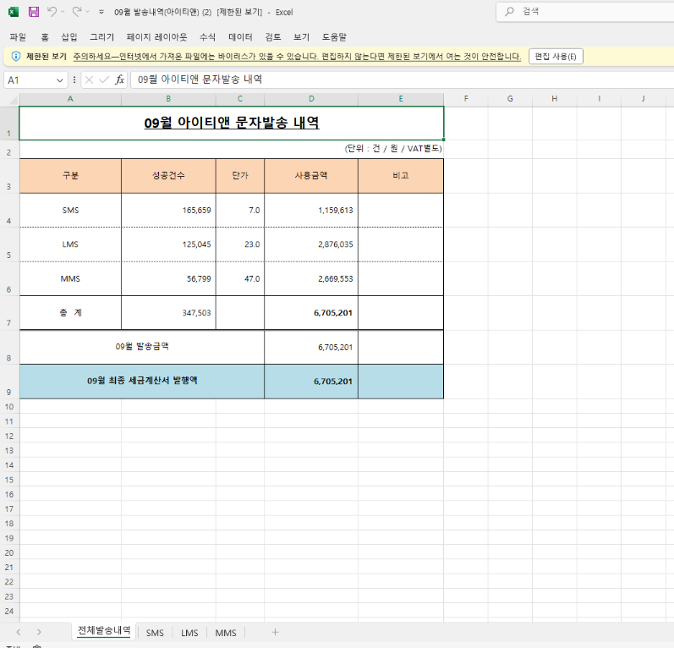

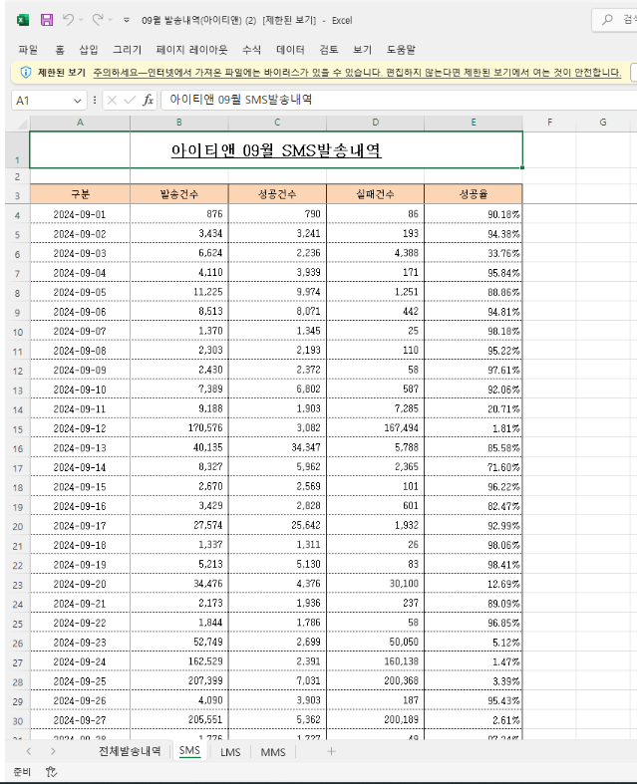

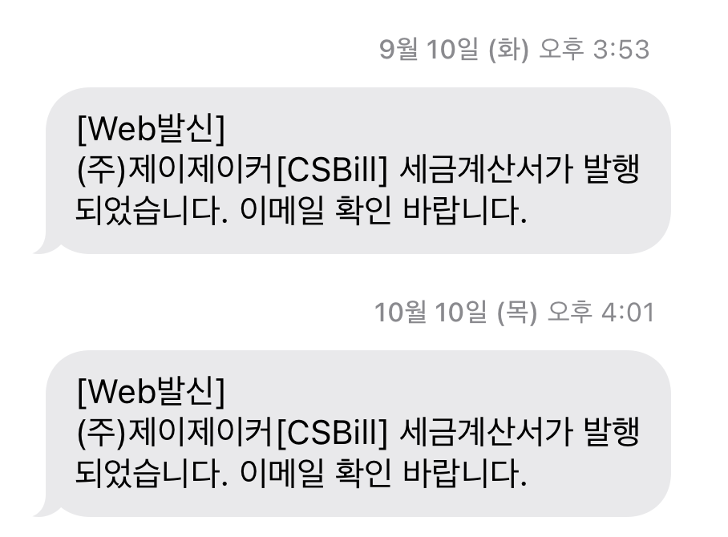

사이트 내재화
 | file cnt | lint cnt | 소요시간(일)
mjon_server_agent | 177 | 16087 | 65
client_agent | 75 | 7209 | 26
total | 252 | 23296 | 91
 |  |  | 5개월

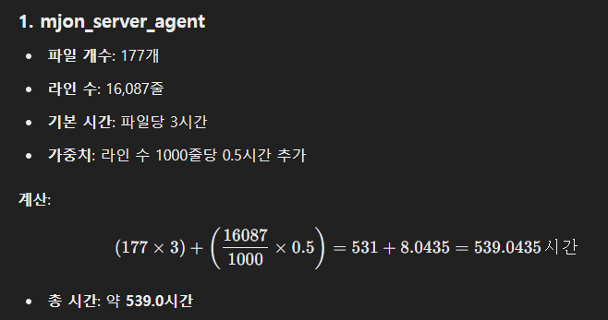
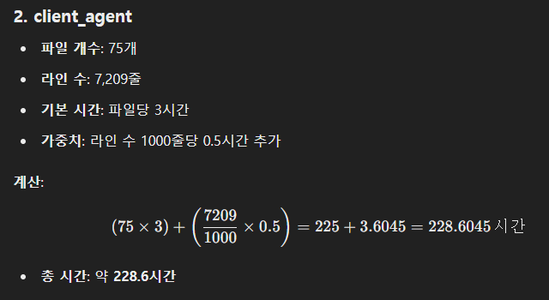

구성도
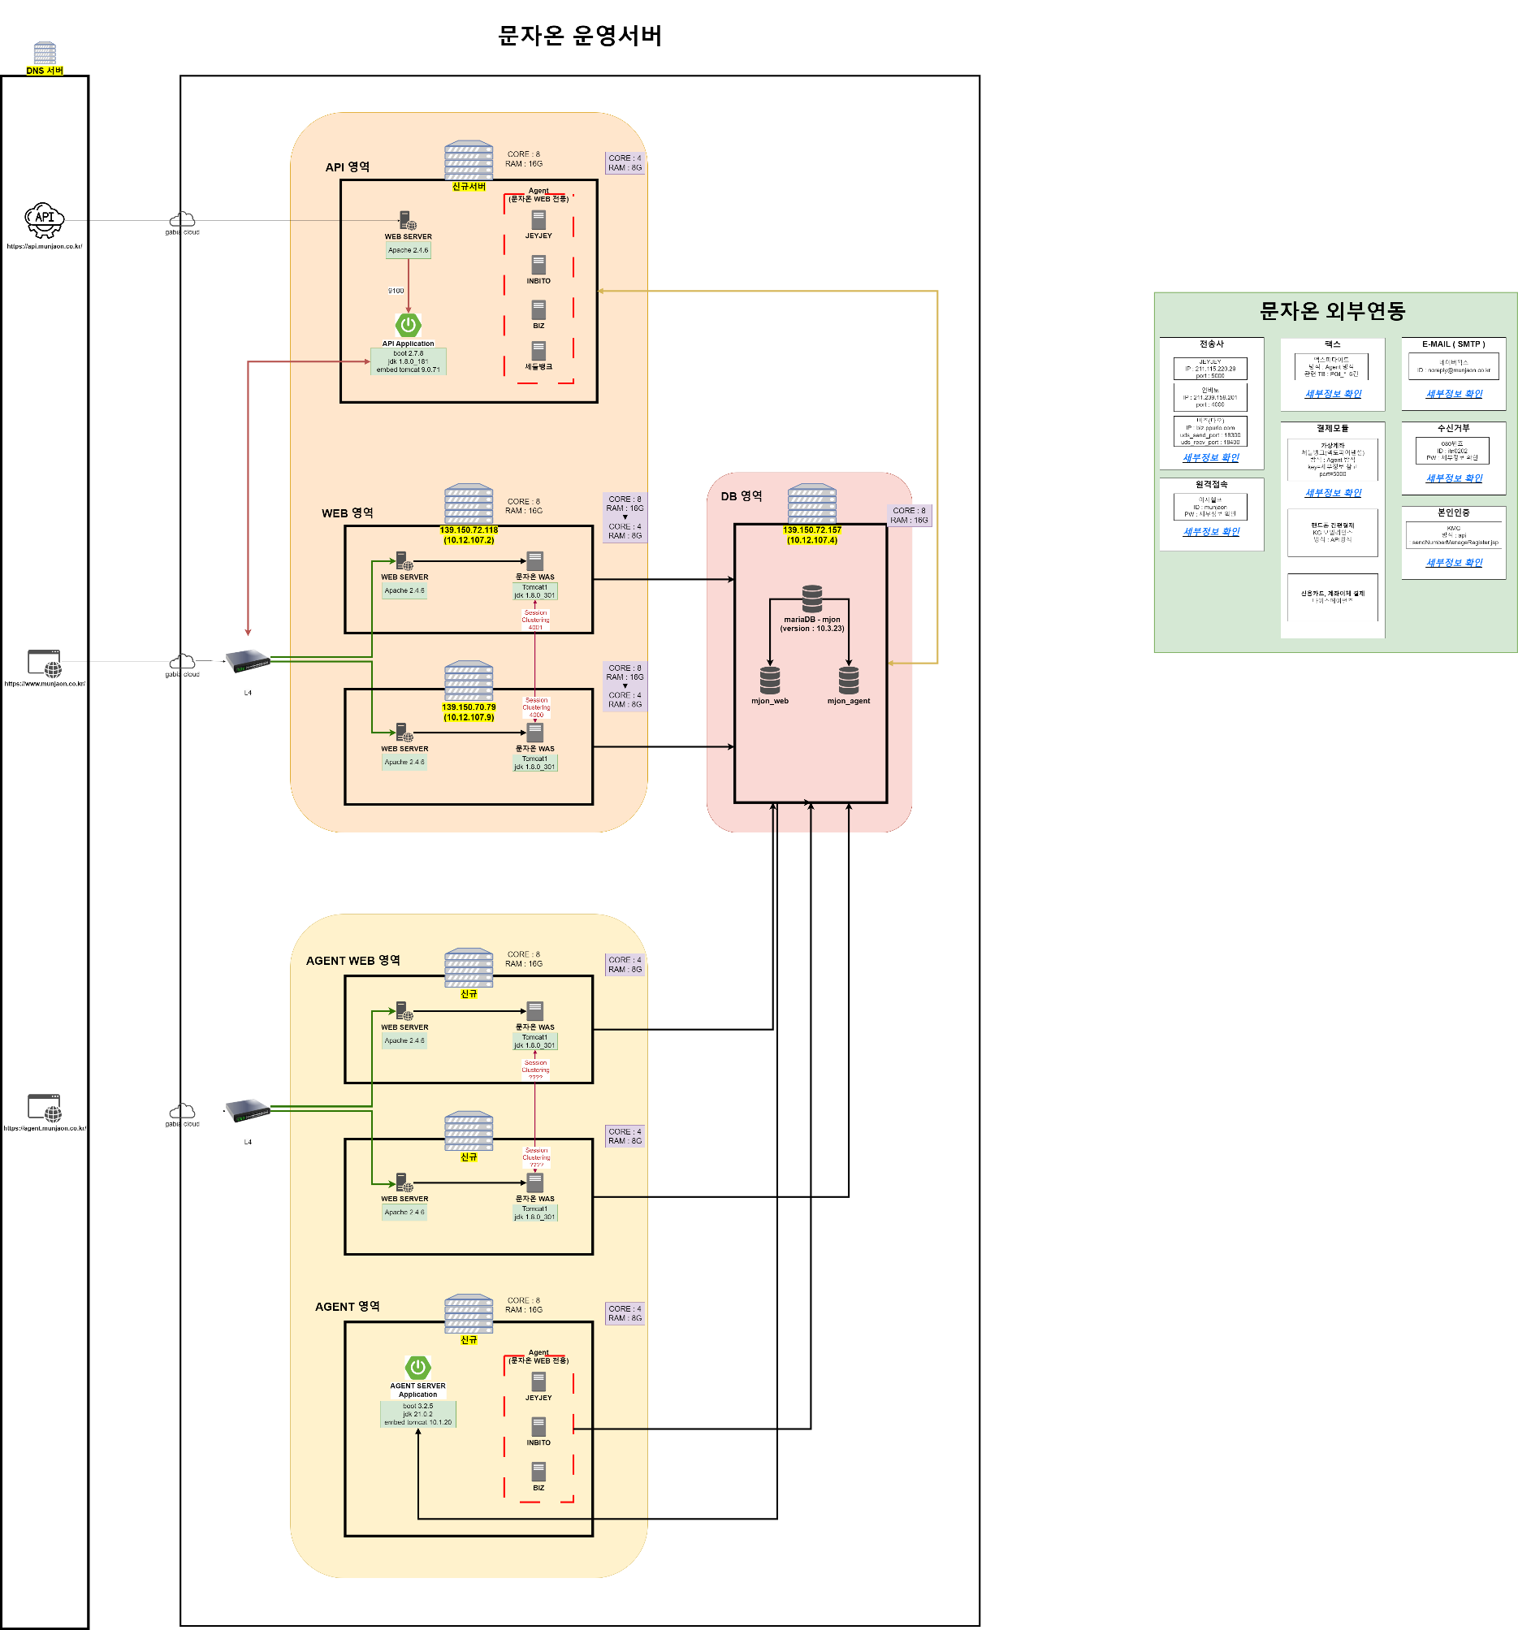

메뉴
메뉴 구성

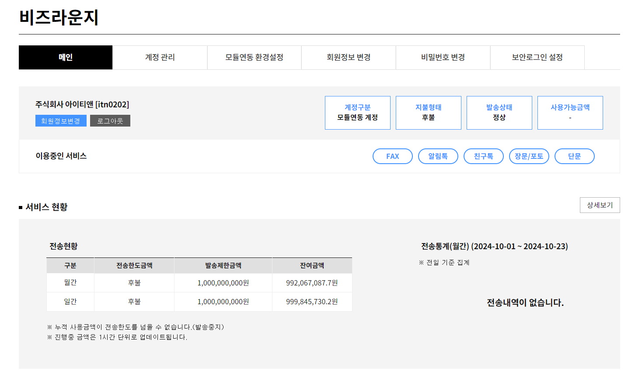

권한 | 1depth | 2depth | 기존 화면 | 설명 | 의견
관리자 (CS) | 회원관리
 |  | 회원 정보 | 관리자
 |  | 회원 로그 정보 | 관리자
 | 결제관리
 |  | 결제상세 | 관리자 | 결제현황 파악
 | 문자관리
 |  | 문자전송리스트 | 관리자
 |  | Agent 사용자관리 |  | (신규메뉴) 아이디 / 회원명 / IP주소 / OS 정보 / DBMS / 요금제 / 모듈 비밀번호 / 리포트 수신 / 서브아이디 사용
 | 통계관리
 |  | 일문자발송건수 | 관리자
 |  | 월문자발송건수 | 관리자
 |  | 일매출액 | 관리자
 |  | 월매출액 | 관리자
 |  | 전송사 발송 통계 | 관리자
 |  | 알림톡 발송 통계 | 관리자
 | 서류관리
 |  | 세금계산서관리 | 관리자
 |  | 현금영수증관리 | 관리자
 |  | 발신번호인증서류 | 관리자 | 통신서비스이용증명원, 위임장 등
 |  | 기타인증서류 | 관리자 | 사업자등록증, 재직증명서류 등
 | 번호관리
 |  | 발신번호 정보 | 관리자
 |  | 080 수신거부 정보 | 관리자
 | 운영관리
 |  | 접속IP 관리 | 관리자
 | 알림톡/친구톡 관리
 |  | 알림톡 전송리스트 | 관리자
 |  | 알림톡 예약조회 | 관리자
 |  | 채널아이디 목록 | 관리자
회원 (에이전트 고객) | 발송결과
 |  | 문자 발송결과 | 사용자
 |  | 카카오톡 발송결과
 | 마이페이지
 |  | 회원정보 변경 | 사용자
 |  | 비밀번호 변경 | 사용자
 |  | 발신번호 관리 | 사용자 | 대표번호만 최초 1회 등록(이외 내선번호 등은 상관X)
 |  | 수신거부 | 사용자 | 080수신거부번호 목록
 |  | 채널ID 등록/관리 | 사용자
 |  | 알림톡 템플릿 등록/관리 | 사용자
 | 결제관리
 |  | 요금 결제내역 | 사용자
 |  | 요금 사용내역 | 사용자 |  |  | *뿌리오 메뉴구조 참고
 |  | 세금계산서 발행 등록 | 사용자 | 최초 가입신청서에 작성한 정보로 노출, 이후 수정 가능
 | 통계관리
 |  | 일문자발송건수 | 관리자
 |  | 월문자발송건수 | 관리자
 | 고객센터
 |  | 공지사항 | 사용자
 |  | 자주하는 질문 | 사용자
 |  | 1:1 문의 | 사용자

